상품제안서
굳 빅터보 라이타 | 상품코드: S24987

 |  |  |  |  |  |  | 02-713-8555 | www.synergygift.co.kr
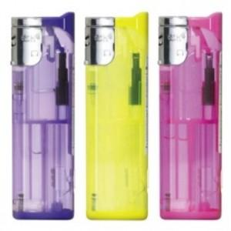 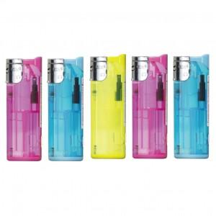

【상세/제작정보】

【인쇄/포장옵션】 | 실크 / 포장불가능

【공급단가】 | 수량 | 200~ | 600~ | 1,000~ | 3,000~ | 5,000~
*VAT별도 | 단가 | 1,640원 | 1,550원 | 1,490원 | 1,430원 | 1,380원

【상품 URL】 | https://www.synergygift.co.kr:443/src/goods_detail.php?gdno=24987

